Лист2
График плотности распределения p(t)
4.6928571429 | 0.23 | 0.051
4.7828571429 | 0.70 | 0.05
4.8728571429 | 3.27 | 0.05
4.9628571429 | 3.27 | 0.049
5.0528571429 | 2.57 | 0.048
5.1428571429 | 0.23 | 0.047
5.2328571429 | 0.23 | 0.046
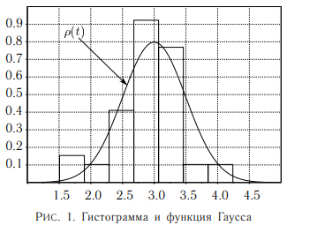
границы интервалов, с | ΔN | ΔN/(N*Δt), 1/c | t, c | ρ0, 1/c
4.65 | 1.00 | 0.23 | 4.6928571429 | 0.051
4.74
4.74 | 3.00 | 0.70 | 4.7828571429 | 0.05
4.83
4.83 | 14.00 | 3.27 | 4.8728571429 | 0.05
4.92
4.92 | 14.00 | 3.27 | 4.9628571429 | 0.049
5.01
5.01 | 11.00 | 2.57 | 5.0528571429 | 0.048
5.10
5.10 | 1.00 | 0.23 | 5.1428571429 | 0.047
5.19
5.19 | 1.00 | 0.23 | 5.2328571429 | 0.046
5.28

